25012021
G.02 Minute of Meeting Km 4
((
MINUTES OF MEETING NOTULEN RAPAT
 |  | Sosialisasi dan Evaluasi Aplikasi Peminjaman dan Pengembalian Barang Inventaris Dinas
Hari / Tanggal |  | : Senin, 5 Juli 2021 | Pemimpin Rapat | : Mochammad Fauzan Rizqulloh
Waktu |  | : 09:00 s.d. 12:00 | Notulis | : Mochammad Fauzan Rizqulloh
Tempat |  | : Teleconference (Zoom Meeting) | Peserta Rapat | : Screenshot Participant Zoom Meeting
No | Pokok Bahasan | Issue - Rencana Tindak Lanjut | PIC | Target Date | Status
1 | Sosialisasi Penggunaan Aplikasi | Sosialisasi penggunaan aplikasi dengan pengelola barang (YANA HADIYANA, SE) | Mochammad Fauzan Rizqulloh | 5 Juli 2021 | Close
2 | Training Of Trainer | Training of Trainer Penggunaan aplikasi langsung oleh pengelola barang (YANA HADIYANA, SE) | Mochammad Fauzan Rizqulloh | 5 Juli 2021 | Close
4 | Evaluasi Aplikasi | 1. Kondisi pandemi, ppkm darurat, dan semua pegawai staff dan pelaksana WFH, maka aplikasi belum digunakan 2. Aplikasi sudah ada dan berjalan, sewaktu-waktu jika memungkinkan dapat digunakan untuk pencatatan | Yana Hadiyana | 5 Juli 2021 | Close
5 | Pengembangan Aplikasi | Penambahan fitur pencatatan data master barang persediaan untuk semua bidang | Mochammad Fauzan Rizqulloh | Tentative | Open
Notulis
MOCHAMMAD FAUZAN RIZQULLOH, S.Kom
NIP. 199509012020121007
Mengetahui
IBNU EDI SETIADI
NIP. 197010072005011009

Sheet1
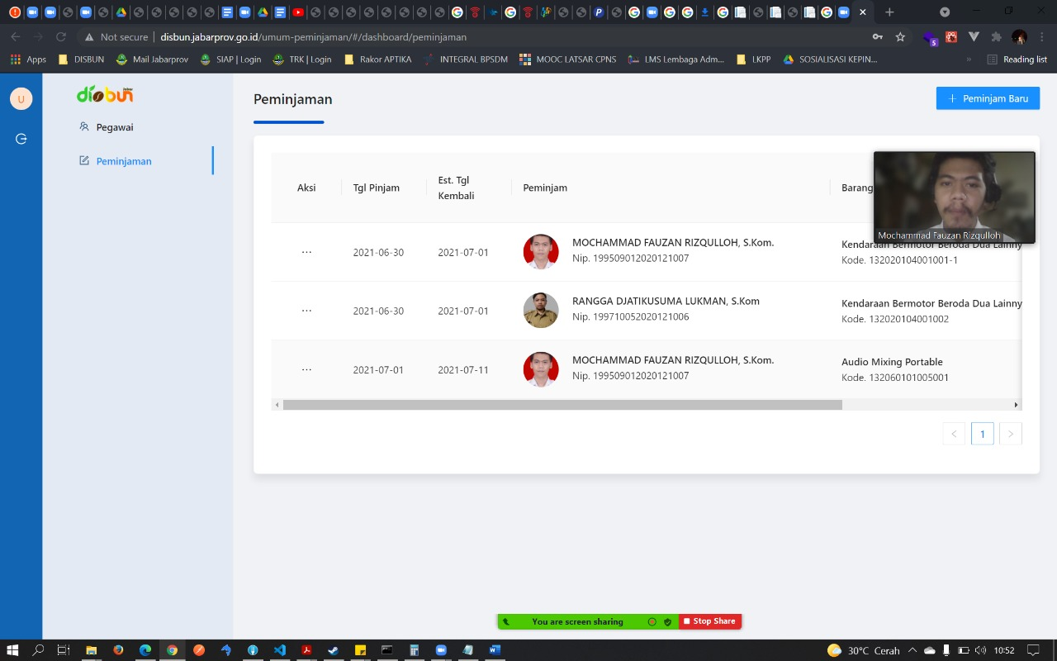
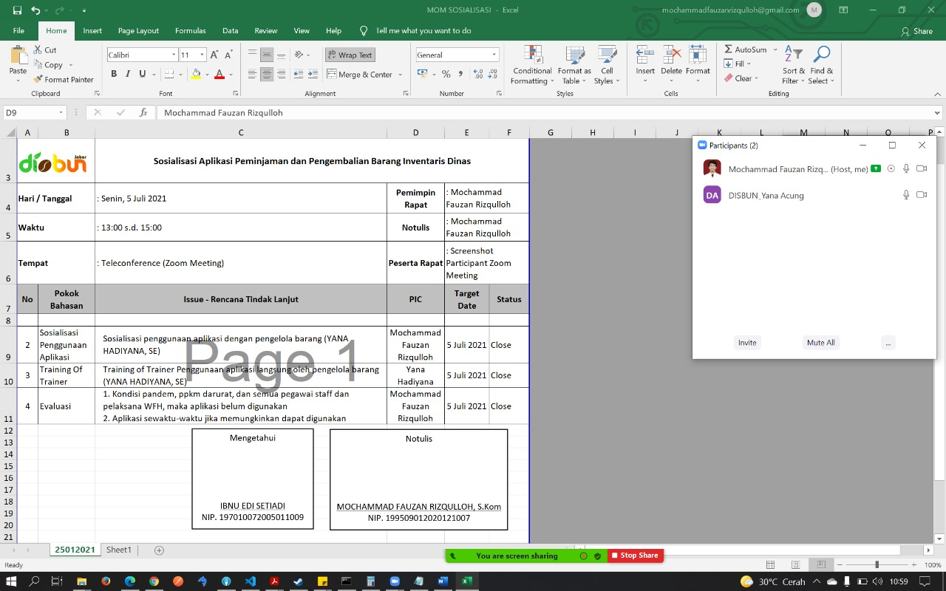
LAMPIRAN

